이자계산
대출계산
원금 | 연이율 | 대출기간(개월) | 총대출이자 | 상환총액 | 최대월납입금 | 비고
₩170,000,000 | 5.73% | 12 | ₩9,741,000.00 | ₩179,741,000.00 | ₩170,811,750.00 | 만기일시상환 (만기시 원금 + 이자)
 | 5.73% | 12 | ₩5,322,452.81 | ₩175,322,452.81 | ₩14,610,204.40 | 원리금균등 (균등상환)
 | 5.73% | 12 | ₩5,276,375.00 | ₩175,276,375.00 | ₩14,978,416.67 | 원금균등 (첫달 최대)
중도상환 수수료
원금 | 수수료율 | 대출기간(개월) | 잔존기간(일) | 면제기간 (년) | 중도상환수수료
₩170,000,000 | 0.70% | 12 | 182 | 3 | ₩593,370

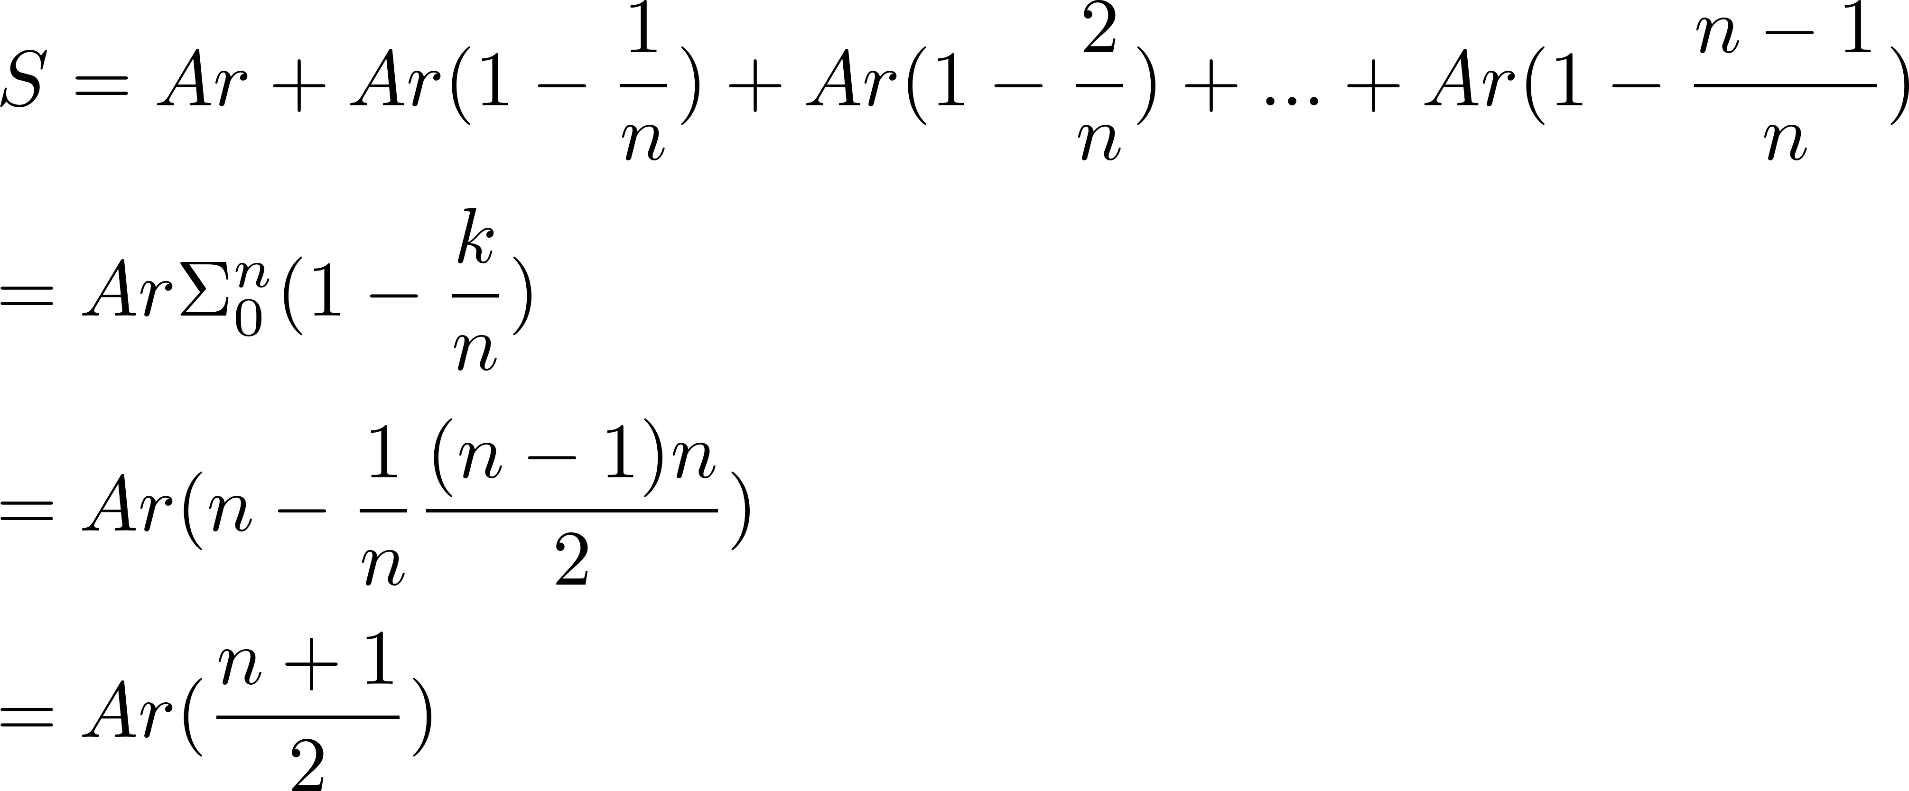
원금 균등 상환시 이자

만기상환시 이자

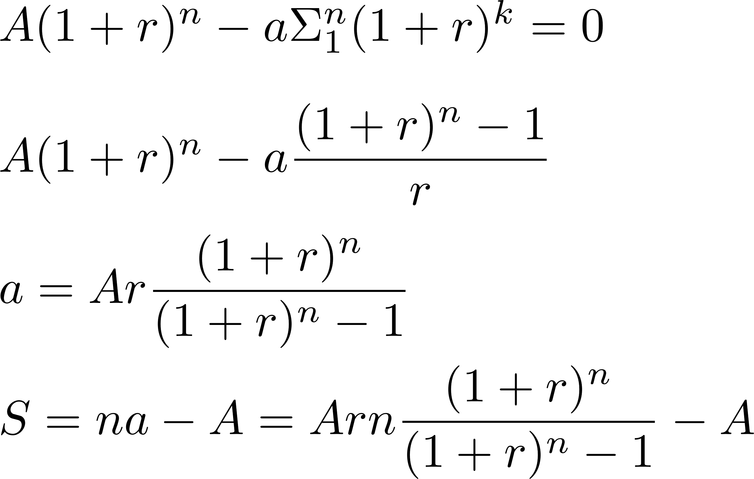
원리금균등상환 이자

